F02.CFG-Paths
 | VVSS, Info Romana, 2025-2026

F02. cautarea filmelor care au un anumit regizor (sau parti din numele regizorului).

F02. Covered source code |  | F02. Control Flow Graph (CFG) | F02. Cyclomatic Complexity (CC)

 |  | Se va insera CFG asociat codului sursa testat (poza, diagrama, etc.). | CC1 = No. of regions = |  | 5
 |  |  | CC2 = Edges - Nodes + 2 = |  | 12-9+2=5
 |  | 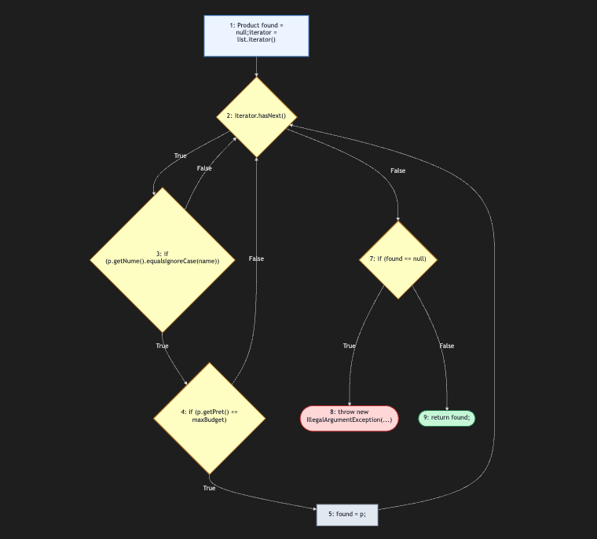 <Req02 CFG > | CC3 = No. of Conditions + 1 = |  | 4+1=5

 |  |  | F02. Individual Paths

 |  |  | Path No. | Path
 |  |  | F02_P01 | 1 - 2(F) - 6(T) - 7 - 9
 |  |  | F02_P02 | 1 - 2(T) - 3(F) - 2(F) - 6(T) - 7 - 9
 |  |  | F02_P03 | 1 - 2(T) - 3(T) - 4(F) - 2(F) - 6(T) - 7 - 9
 |  |  | F02_P04 | 1 - 2(T) - 3(T) - 4(T) - 5 - 2(F) - 6(F) - 8 - 9
 |  |  | F02_P05 | 1 - 2(T) - 3(F) - 2(T) - 3(T) - 4(T) - 5 - 2(F) - 6(F) - 8 - 9
 |  |  | ... | …

